Sheet1
コーポレートサイト

ドメイン
https://synergym.jp/corporate

ロゴ | クリックでフロントページに遷移
お知らせ
会社概要
事業内容
関連会社
取り組み
採用情報 | https://synergym.jp/post_news-blog/recruit/ | に遷移
お問い合わせ

フロントページ
 |  |  | ロゴ⇒

 |  |  | ファーストビュー画像がスクロールする形でお願いします。

 |  |  | お知らせページの新着投稿が５件まで日付、タイトルが表示される

 |  |  | Synergyを世界へ幸せあふれる未来へ その他テキストは現在検討中ですのでダミーのテキストでお願いします。

 |  |  | 24時間フィットネスSynerGym クリックで以下のリンクに遷移 https://synergym.jp/

 |  |  | パーソナルトレーナー養成スクール JOTスポーツトレーナー学院 クリックで以下のリンクに遷移 https://jotst.com/

 |  |  | HI PROTEIN WATER MURB クリックで以下のリンクに遷移 https://murb.jp/

 |  |  | BEAUTURE HEALTY STYLE PROTEIN クリックで以下のリンクに遷移 https://beauture.co.jp/

 |  |  | 美容と健康をトータルプロデュース UMARERU クリックで以下のリンクに遷移 https://umareru.co.jp/

 |  |  | 取り組みページの最新記事が２件までサムネイル、タイトル、本文の一部が表示されるようにお願いします。

 |  |  | 採用情報をクリックで以下のリンクに遷移させてください。 https://synergym.jp/post_news-blog/recruit/

 |  |  | クリックでお問い合わせページに遷移

会社概要ページ

 |  |  | 画像、テキストは現在検討中ですのでダミーのテキストでお願いします。

 |  |  | 1.私たちに関わる全ての人とのsynergy(相乗効果)を生み出すことに全力を尽くします。 2.常に『仕事』とは、誰か、もしくは社会に貢献することが基本であることを自覚し、誠意を持って業務に励みます。 3.内外の法や精神を遵守し、社会の発展と繫栄に貢献します。 4.失敗を恐れず、日々挑戦を繰り返し、新たな価値を創造していきます。

 |  |  | Synergyを世界へ幸せあふれる未来へ

 |  |  | フィットネスを通じて地域社会との相乗的な発展を目指し、我々に関わる全ての人々を健康で幸福な人生に導く空間やサービスを創造し続ける。 １.ひとりひとりに寄り添った丁寧な接客、具体的な提案、親切なサポートを提供し続け、満足を超える『感動』を生み出します。 ２.安心・安全な『環境』や、ひとりひとりのニーズに沿った『付加価値』を提供します。 ３.地域社会から信頼を得るために、日々研鑽しそれぞれの『人間性』『個性』を磨き高めます。

 |  |  | 常に『誠実』に『謙虚』に『素直』に『感謝』をして『挑戦』し続けます

 |  |  | 社名 株式会社SynerGym 代表者 安永 周一 所在地 〒661-0012 兵庫県尼崎市南塚口町2-35-17 電話番号 06-4950-0327 事業内容 フィットネスクラブ運営、トレーナースクール運営 サプリメント企画・開発・運営

事業内容ページ

 |  |  | 店舗情報は以下のリンクを参考にしてください。
 |  |  | https://synergym.jp/personal/#Access

 |  |  | フロントページと同じ内容で進めてください。

取り組みページ


 |  |  | ブログ形式で投稿できるようにお願いします。 サムネイル、タイトル、本文が一部表示されるようにお願いします。 もっとみるをクリックすると他の記事も表示されるようにしてください。

お問い合わせページ

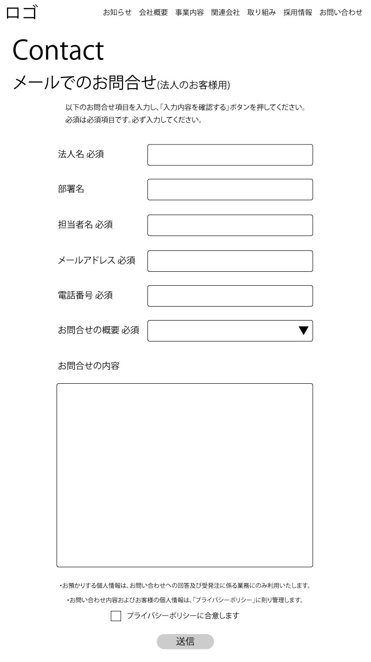
 |  |  | メールでのお問合せ（法人のお客様用） 以下のお問合せ項目を入力し、「入力内容を確認する」ボタンを押してください。 必須は必須項目です。必ず入力してください 法人名 必須 部署名 担当者名 必須 メールアドレス 必須 電話番号 必須 お問合せの概要 必須 お問合せの概要は選択形式でお願いします。 選択項目 協業・提携のご依頼 取材のご依頼 メディア掲載のご依頼 ご提案・ご相談 その他

 |  |  | ・お預かりする個人情報は、お問い合わせへの回答及び受発注に係る業務にのみ利用いたします。 ・お問い合わせ内容およびお客様の個人情報は、「プライバシーポリシー」に則り管理します。 ※プライバシーポリシーをクリックで以下のリンクに遷移 https://synergym.jp/privacy/ プライバシーポリシーに合意します

お知らせページ
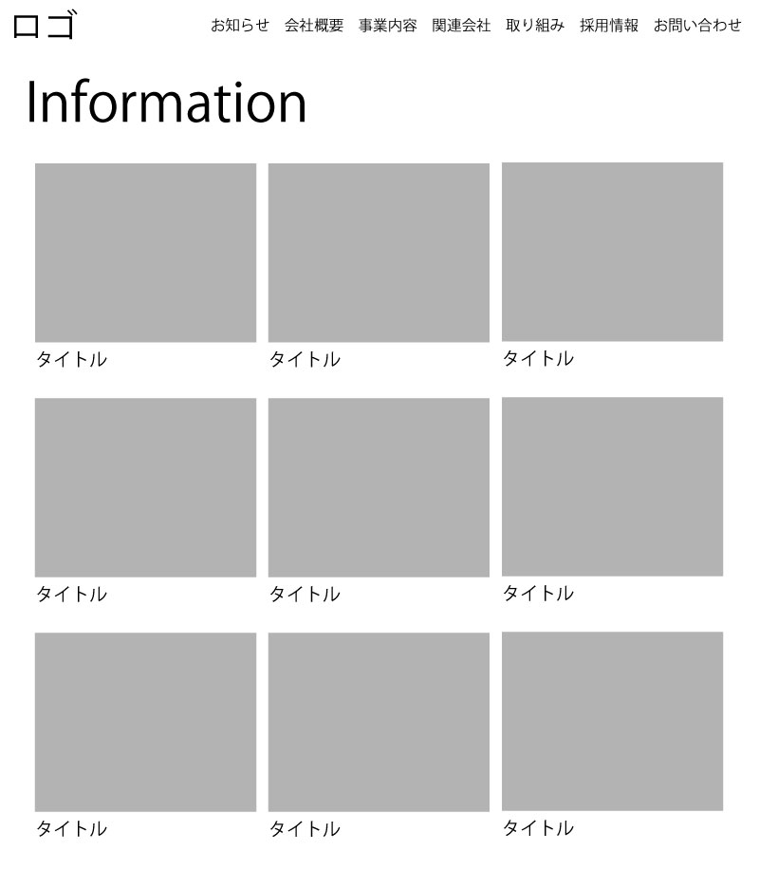
 |  |  |  | お知らせはブログ形式で追加できるようにお願いします。

